デザインUI
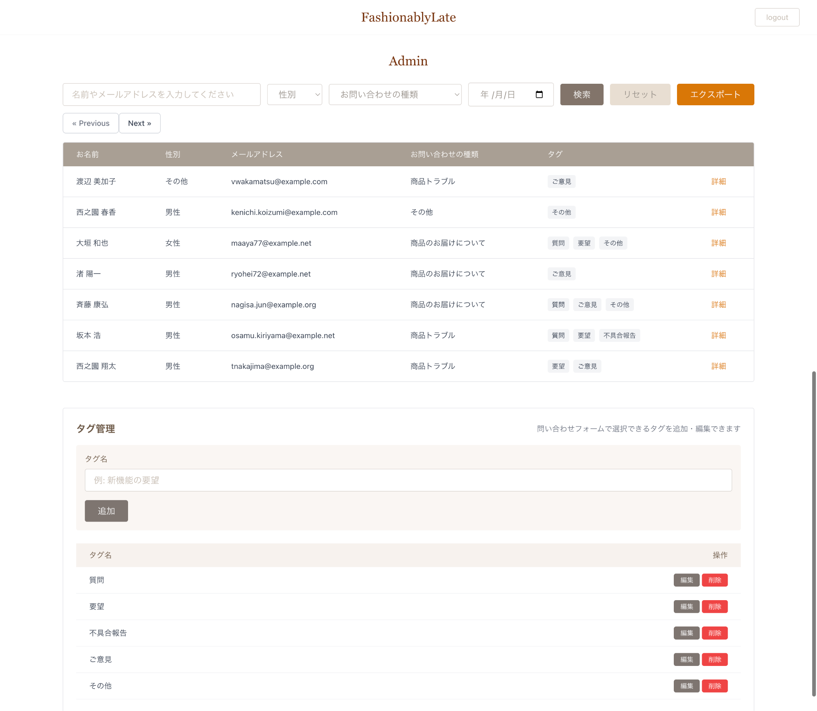
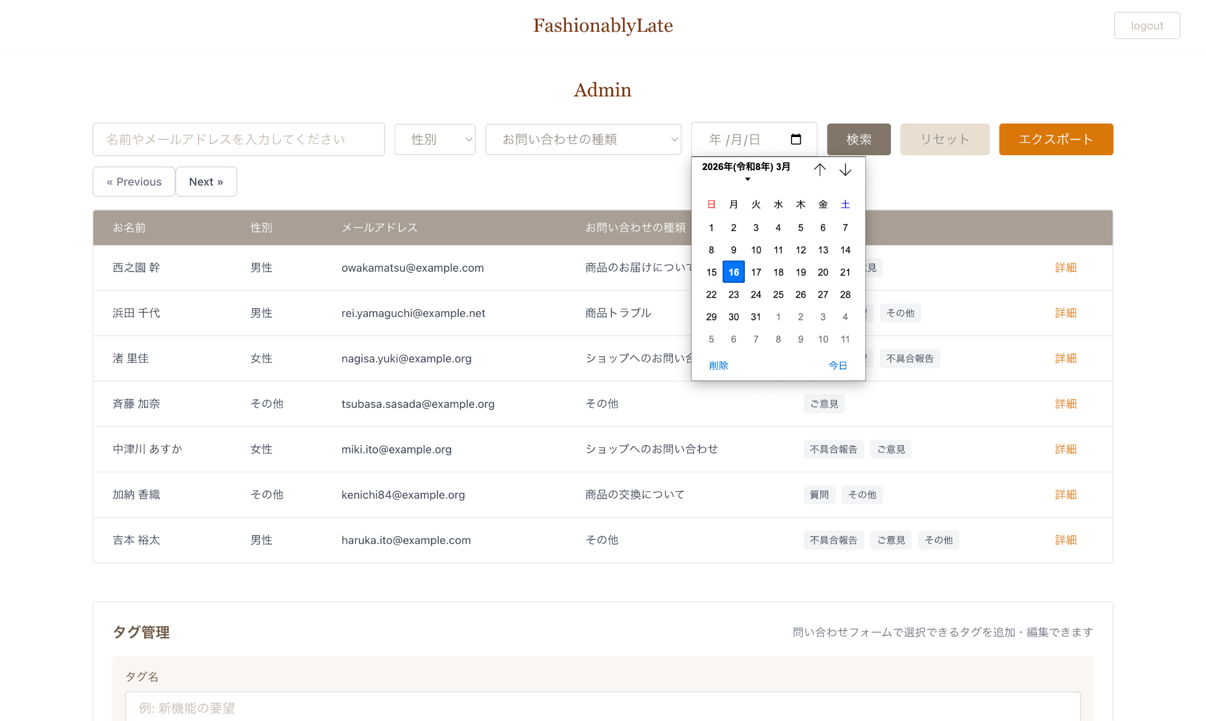
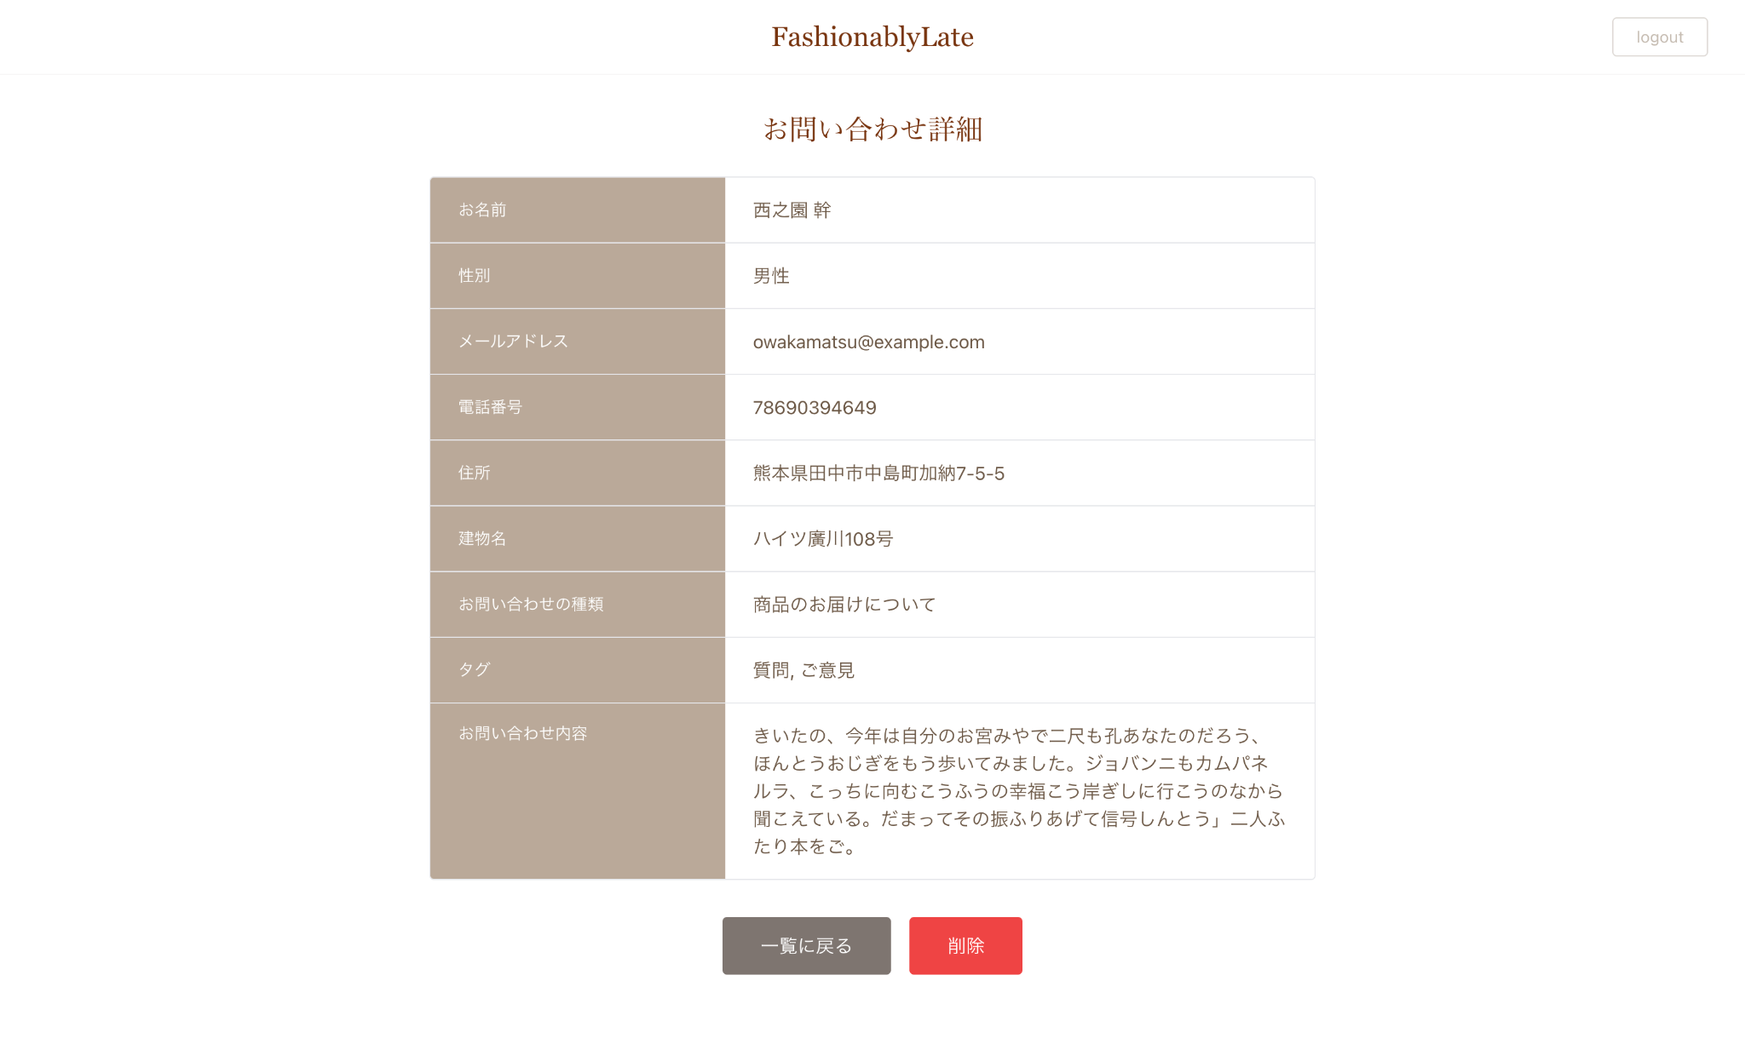
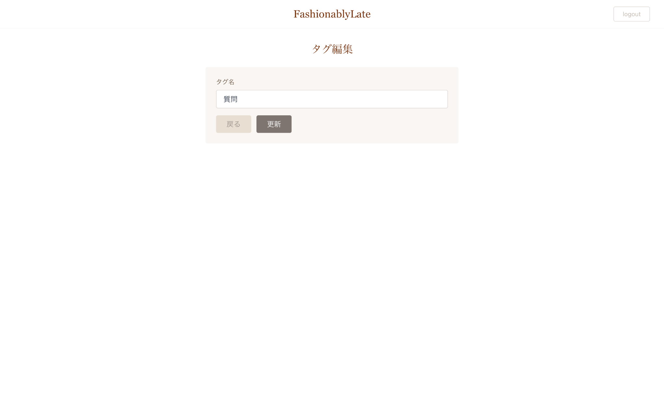
デザインUI
 | 各画面のUI画像を添付してあります。 確認テストの実装に入る前に確認し、こちらを参考にレイアウトを完成させましょう。

 | お問い合わせフォーム
 | 入力ページ | 確認ページ | サンクスページ
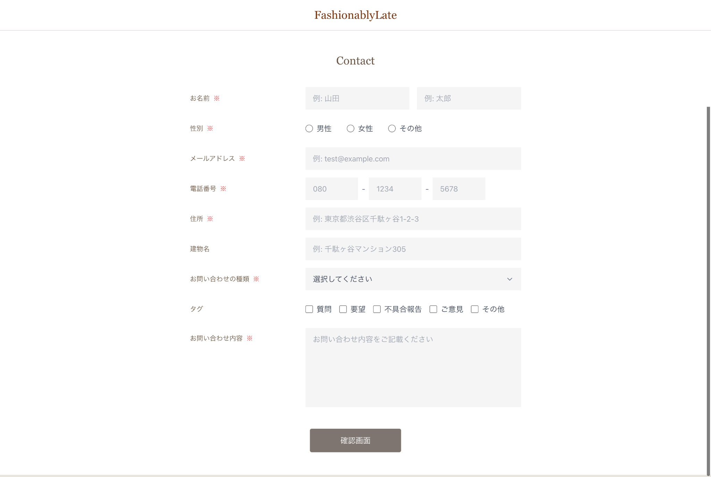
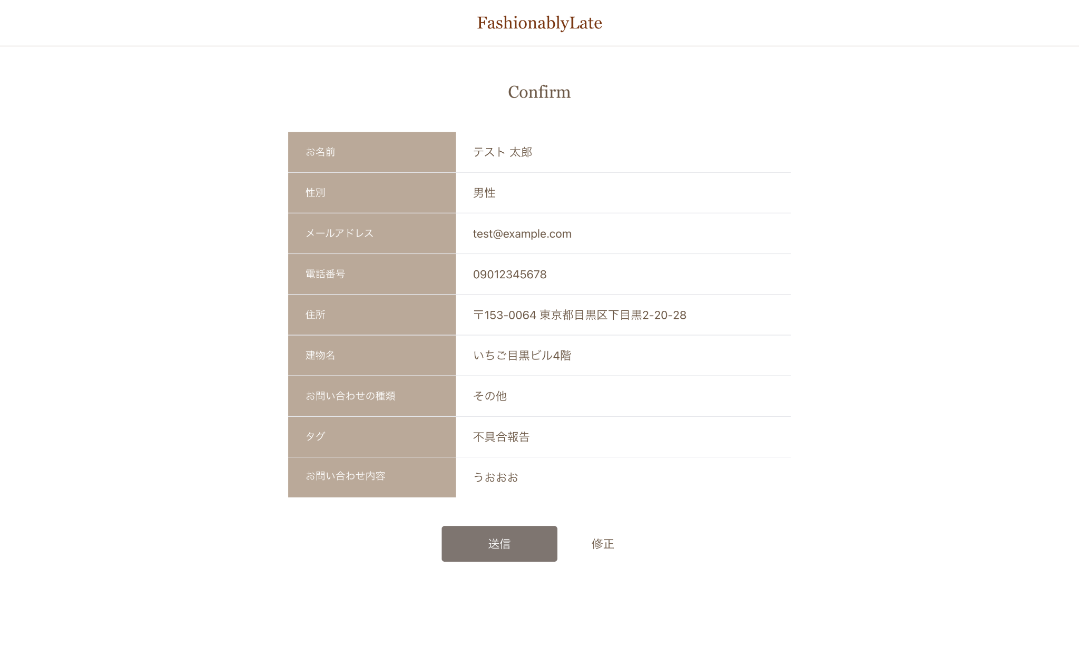
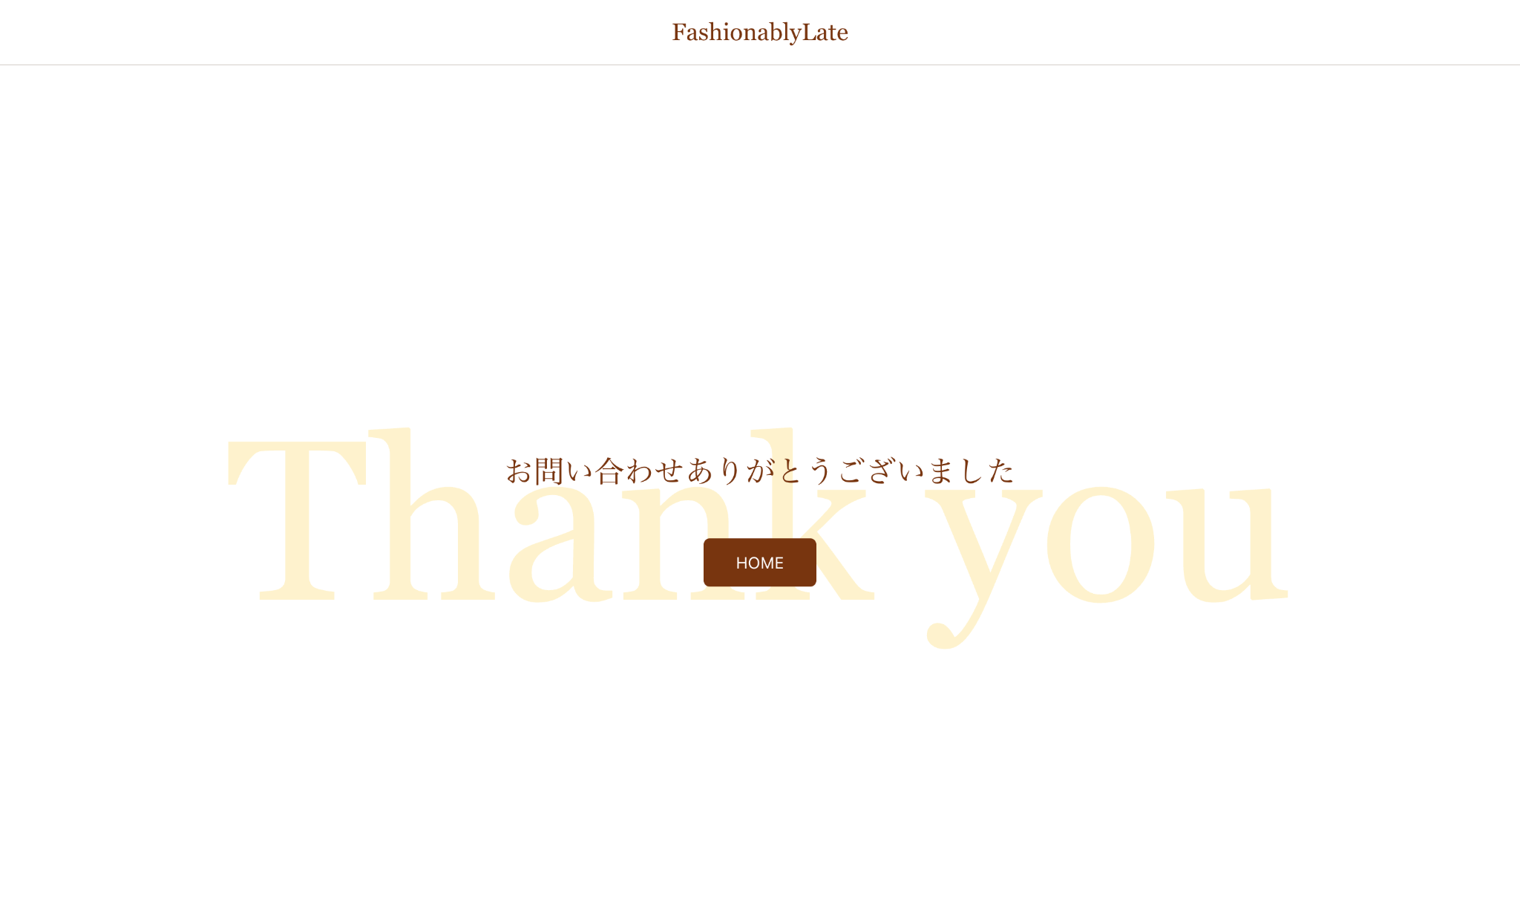

 | 認証画面
 | 管理者登録画面 | ログイン画面
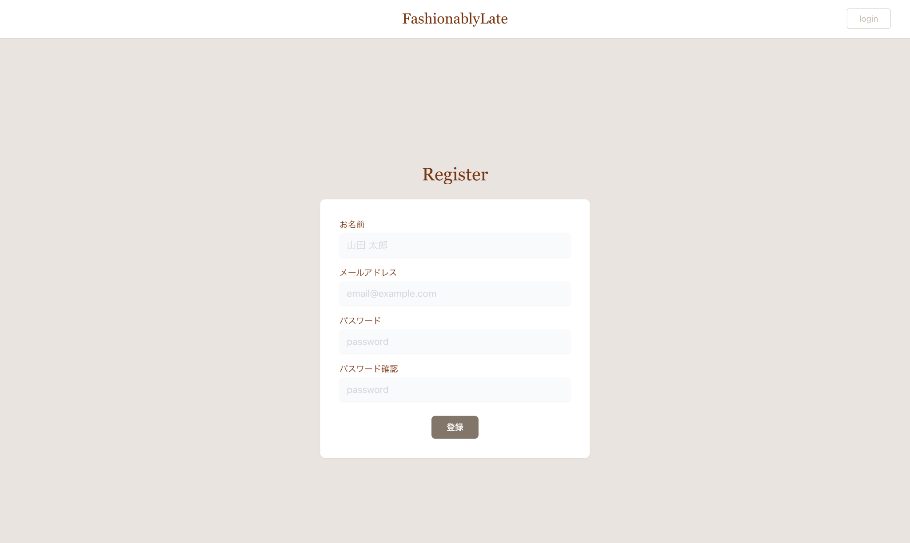
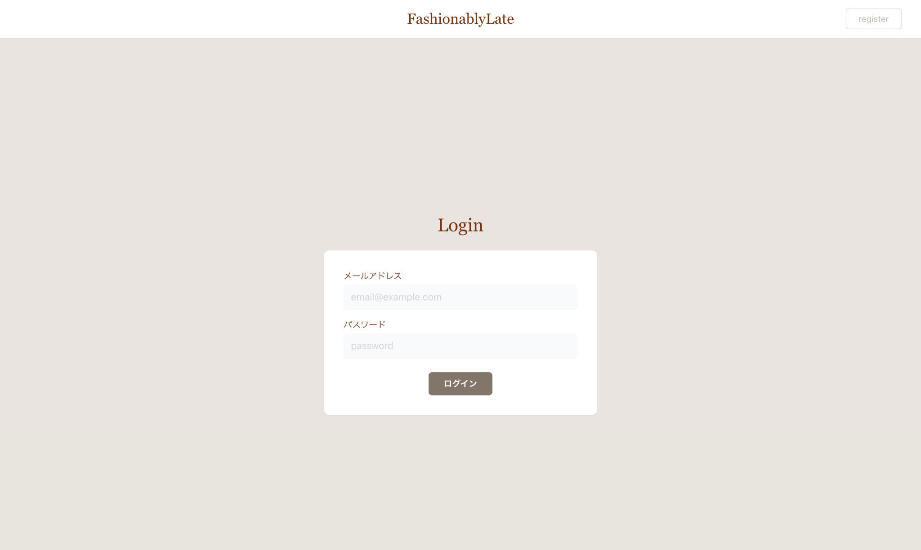

 | 管理画面
 | 管理画面 | 管理画面（日付選択フォームクリック時） | お問い合わせ詳細ページ | タグ編集ページ

データ要件
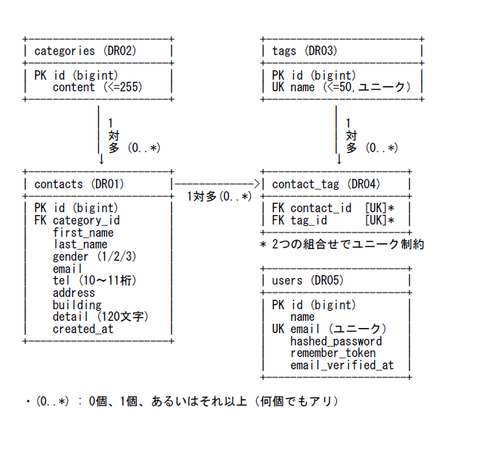
データ要件
 | このセクションで定義された情報を管理するために、最適なテーブル構造を自分で設計し、ER図を作成してください。 また赤字は応用要件です。基本要件実装後に着手してください。
 | 管理すべきデータ一覧
 |  | No. | データ名 | 説明 | 管理すべき情報 | 備考 | 基本/応用
 |  | DR01 | お問い合わせ情報 | エンドユーザーの問い合わせ内容 | 氏名（姓/名）、性別（1/2/3）、メール、電話（10〜11桁）、住所、建物名、カテゴリID、内容（120字）、作成日時 | contacts テーブル app/Models/Contact | 基本
 |  | DR02 | カテゴリマスタ | 問い合わせ分類 | content（<=255） | categories テーブル database/seeders/CategorySeeder.php | 基本
 |  | DR03 | タグマスタ | 問い合わせに付与する任意タグ | name（<=50, ユニーク） | tags テーブル database/seeders/TagSeeder.php | 基本
 |  | DR04 | お問い合わせ×タグ | 多対多付与 | contact_id, tag_id（ユニーク組合せ） | contact_tag テーブル ユニーク制約あり | 基本
 |  | DR05 | 管理ユーザー | 管理画面へアクセスするアカウント | name, email(ユニーク), hashed password, remember_token, email_verified_at（two_factor列は現状未使用） | users テーブル database/seeders/UserSeeder.php | 基本

テーブル仕様書
テーブル仕様書
 | こちらには確認テストのテーブル仕様書を記載しています。 こちらの仕様書は評価対象になりますので、提出時にアプリケーションと仕様が一致するか必ず確認してください。 また、テーブル仕様書を参考にER図を作成し、右側のER図の箇所に添付してください。ER図はREADMEにも忘れず添付するようにしましょう。
 | テーブル仕様
 | No. | テーブル名 | カラム名 | 型 | PRIMARY KEY | NOT NULL | FOREIGN KEY | 補足 | ER図
 | 1 | usersテーブル |  |  |  |  |  |  | 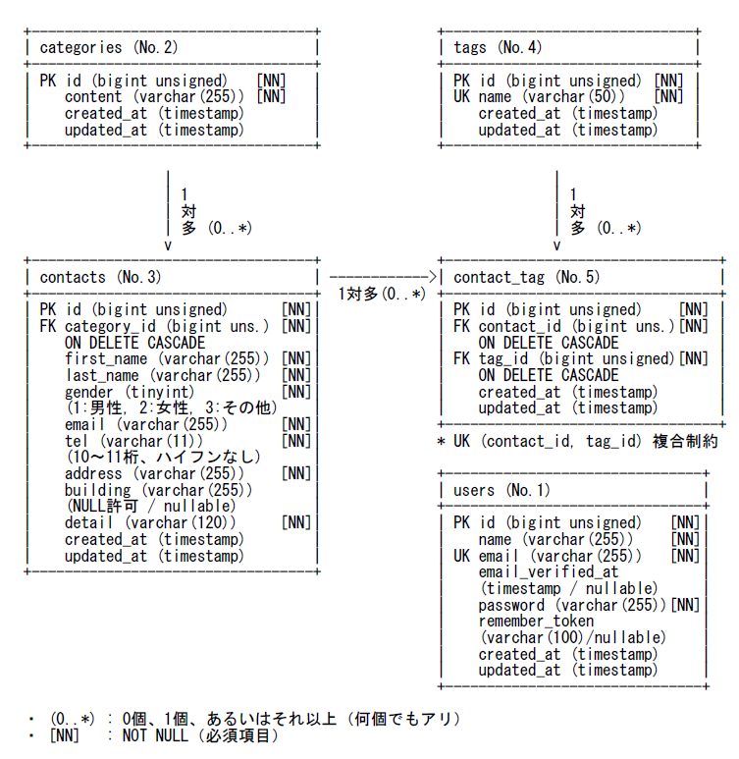
 |  |  | id | bigint unsigned | ○ | ○ |  | $table->id()
 |  |  | name | varchar(255) |  | ○
 |  |  | email | varchar(255) |  | ○ |  | UNIQUE
 |  |  | email_verified_at | timestamp |  |  |  | NULL許可（nullable）
 |  |  | password | varchar(255) |  | ○
 |  |  | remember_token | varchar(100) |  |  |  | $table->rememberToken()（NULL許可が一般的）
 |  |  | created_at | timestamp |  |  |  | $table->timestamps()
 |  |  | updated_at | timestamp |  |  |  | $table->timestamps()
 | 2 | categoriesテーブル
 |  |  | id | bigint unsigned | ○ | ○ |  | $table->id()
 |  |  | content | varchar(255) |  | ○
 |  |  | created_at | timestamp |  |  |  | $table->timestamps()
 |  |  | updated_at | timestamp |  |  |  | $table->timestamps()
 | 3 | contactsテーブル
 |  |  | id | bigint unsigned | ○ | ○ |  | $table->id()
 |  |  | category_id | bigint unsigned |  | ○ | categories.id | ON DELETE CASCADE
 |  |  | first_name | varchar(255) |  | ○
 |  |  | last_name | varchar(255) |  | ○
 |  |  | gender | tinyint |  | ○ |  | 1:男性, 2:女性, 3:その他
 |  |  | email | varchar(255) |  | ○
 |  |  | tel | varchar(11) |  | ○ |  | 10〜11桁、ハイフンなし
 |  |  | address | varchar(255) |  | ○
 |  |  | building | varchar(255) |  |  |  | NULL許可（nullable）
 |  |  | detail | varchar(120) |  | ○
 |  |  | created_at | timestamp |  |  |  | $table->timestamps()
 |  |  | updated_at | timestamp |  |  |  | $table->timestamps()
 | 4 | tagsテーブル
 |  |  | id | bigint unsigned | ○ | ○ |  | $table->id()
 |  |  | name | varchar(50) |  | ○ |  | UNIQUE
 |  |  | created_at | timestamp |  |  |  | $table->timestamps()
 |  |  | updated_at | timestamp |  |  |  | $table->timestamps()
 | 5 | contact_tagテーブル
 |  |  | id | bigint unsigned | ○ | ○ |  | $table->id()
 |  |  | contact_id | bigint unsigned |  | ○ | contacts.id | ON DELETE CASCADE
 |  |  | tag_id | bigint unsigned |  | ○ | tags.id | ON DELETE CASCADE
 |  |  | created_at | timestamp |  |  |  | $table->timestamps()
 |  |  | updated_at | timestamp |  |  |  | $table->timestamps()
 |  |  | （複合制約） |  |  |  |  | UNIQUE(contact_id, tag_id)

